Лист1
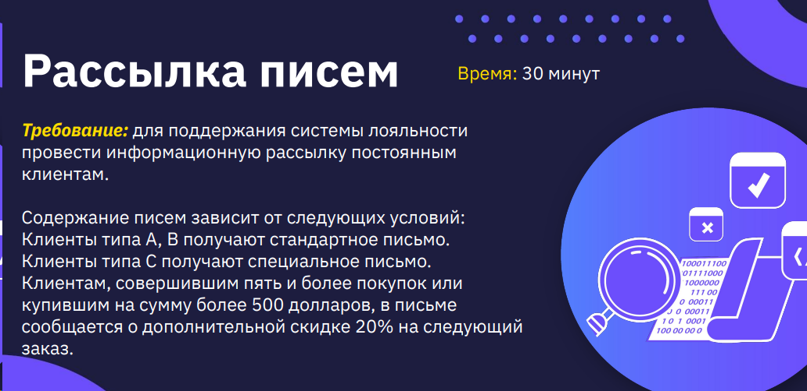

УСЛОВИЯ |  | 1 | 2 | 3 | 4 | 5 | 6 | 7 | 8 | 9 | 10 | 11 | 12
тип клиента | 3 | А | А | А | А | В | В | В | В | С | С | С | С
=>5 покупок | 2 | ДА | ДА | НЕТ | НЕТ | ДА | ДА | НЕТ | НЕТ | ДА | ДА | НЕТ | НЕТ
СУММА ПОКУПОК > 500 | 2 | ДА | НЕТ | ДА | НЕТ | ДА | НЕТ | ДА | НЕТ | ДА | НЕТ | ДА | НЕТ

ДЕЙСТВИЯ
получают стандартное письмо |  | ДА | ДА | ДА | ДА | ДА | ДА | ДА | ДА | НЕТ | НЕТ | НЕТ | ДА
получают специальное письмо. |  | НЕТ | НЕТ | НЕТ | НЕТ | НЕТ | НЕТ | НЕТ | НЕТ | ДА | ДА | ДА | ДА
информация скидке 20% на следующий заказ |  | ДА | ДА | ДА | НЕТ | ДА | ДА | ДА | НЕТ | ДА | ДА | ДА | НЕТ

При покупке полиса ДМС страховщик расчитывает стоимость исходя из следующих критериев: возраст клиента, наличие хронических заболеваний, город, в котором будут оказываться услуги. Также может быть предоставлена скидка 10%, если клиент обращается в компанию 2 и последующий разы или покупает страховки сразу для нескольких членов семьи. Если возраст клиента до 18 лет, то берется детский тариф ДМС. Если у ребенка ЕСТЬ хронические заболевания, то страховка в Москве будет стоить 10 000, в городе-милионнике - 8 000, в остальных городах - 5 000; если необходима страховка по всей России стоимость будет 13 000. Если хронических заболеваний НЕТ, то страховка в Москве будет стоить 8 000, в городе-милионнике - 6 000, в остальных городах - 3 500; если необходима страховка по всей России стоимость будет 10 000. Если возраст клиента от 18 до 45 лет, то берется взрослый тариф "Основной" ДМС. Если у клиента ЕСТЬ хронические заболевания, то страховка в Москве будет стоить 9 000, в городе-милионнике - 8 000, в остальных городах - 4 500; если необходима страховка по всей России стоимость будет 11 000. Если хронических заболеваний НЕТ, то страховка в Москве будет стоить 7 500, в городе-милионнике - 5 500, в остальных городах - 3 500; если необходима страховка по всей России стоимость будет 9 000. Если возраст клиента от 45 лет, то берется взрослый тариф "Плюс" ДМС. Если у клиента ЕСТЬ хронические заболевания, то страховка в Москве будет стоить 11 000, в городе-милионнике - 9 000, в остальных городах - 6 000; если необходима страховка по всей России стоимость будет 13 000. Если хронических заболеваний НЕТ, то страховка в Москве будет стоить 9 000, в городе-милионнике - 6 500, в остальных городах - 4 500; если необходима страховка по всей России стоимость будет 11 000.

условия |  | 1 | 2 | 3 | 4 | 5 | 6 | 7 | 8 | 9 | 10 | 11 | 12 | 13 | 14 | 15 | 16 | 17 | 18 | 19 | 20 | 21 | 22 | 23 | 24 | 25 | 26 | 27 | 28 | 29 | 30 | 31 | 32 | 33 | 34 | 35 | 36 | 37 | 38 | 39 | 40 | 41 | 42 | 43 | 44 | 45 | 46 | 47 | 48 | 49 | 50 | 51 | 52 | 53 | 54 | 55 | 56 | 57 | 58 | 59 | 60 | 61 | 62 | 63 | 64 | 65 | 66 | 67 | 68 | 69 | 70 | 71 | 72 | 73 | 74 | 75 | 76 | 77 | 78 | 79 | 80 | 81 | 82 | 83 | 84 | 85 | 86 | 87 | 88 | 89 | 90 | 91 | 92 | 93 | 94 | 95 | 96
город | 4 | Москва | Москва | Москва | Москва | Москва | Москва | Москва | Москва | Москва | Москва | Москва | Москва | Москва | Москва | Москва | Москва | Москва | Москва | Москва | Москва | Москва | Москва | Москва | Москва | город-милионник | город-милионник | город-милионник | город-милионник | город-милионник | город-милионник | город-милионник | город-милионник | город-милионник | город-милионник | город-милионник | город-милионник | город-милионник | город-милионник | город-милионник | город-милионник | город-милионник | город-милионник | город-милионник | город-милионник | город-милионник | город-милионник | город-милионник | город-милионник | ост.города | ост.города | ост.города | ост.города | ост.города | ост.города | ост.города | ост.города | ост.города | ост.города | ост.города | ост.города | ост.города | ост.города | ост.города | ост.города | ост.города | ост.города | ост.города | ост.города | ост.города | ост.города | ост.города | ост.города | по всей России | по всей России | по всей России | по всей России | по всей России | по всей России | по всей России | по всей России | по всей России | по всей России | по всей России | по всей России | по всей России | по всей России | по всей России | по всей России | по всей России | по всей России | по всей России | по всей России | по всей России | по всей России | по всей России | по всей России
возраст | 3 | до 18 | до 18 | до 18 | до 18 | до 18 | до 18 | до 18 | до 18 | от 18 до 45 | от 18 до 45 | от 18 до 45 | от 18 до 45 | от 18 до 45 | от 18 до 45 | от 18 до 45 | от 18 до 45 | от 45 | от 45 | от 45 | от 45 | от 45 | от 45 | от 45 | от 45 | до 18 | до 18 | до 18 | до 18 | до 18 | до 18 | до 18 | до 18 | от 18 до 45 | от 18 до 45 | от 18 до 45 | от 18 до 45 | от 18 до 45 | от 18 до 45 | от 18 до 45 | от 18 до 45 | от 45 | от 45 | от 45 | от 45 | от 45 | от 45 | от 45 | от 45 | до 18 | до 18 | до 18 | до 18 | до 18 | до 18 | до 18 | до 18 | от 18 до 45 | от 18 до 45 | от 18 до 45 | от 18 до 45 | от 18 до 45 | от 18 до 45 | от 18 до 45 | от 18 до 45 | от 45 | от 45 | от 45 | от 45 | от 45 | от 45 | от 45 | от 45 | до 18 | до 18 | до 18 | до 18 | до 18 | до 18 | до 18 | до 18 | от 18 до 45 | от 18 до 45 | от 18 до 45 | от 18 до 45 | от 18 до 45 | от 18 до 45 | от 18 до 45 | от 18 до 45 | от 45 | от 45 | от 45 | от 45 | от 45 | от 45 | от 45 | от 45
наличие хронических заболеваний | 2 | да | да | да | да | нет | нет | нет | нет | да | да | да | да | нет | нет | нет | нет | да | да | да | да | нет | нет | нет | нет | да | да | да | да | нет | нет | нет | нет | да | да | да | да | нет | нет | нет | нет | да | да | да | да | нет | нет | нет | нет | да | да | да | да | нет | нет | нет | нет | да | да | да | да | нет | нет | нет | нет | да | да | да | да | нет | нет | нет | нет | да | да | да | да | нет | нет | нет | нет | да | да | да | да | нет | нет | нет | нет | да | да | да | да | нет | нет | нет | нет
обращений >2 | 2 | да | да | нет | нет | да | да | нет | нет | да | да | нет | нет | да | да | нет | нет | да | да | нет | нет | да | да | нет | нет | да | да | нет | нет | да | да | нет | нет | да | да | нет | нет | да | да | нет | нет | да | да | нет | нет | да | да | нет | нет | да | да | нет | нет | да | да | нет | нет | да | да | нет | нет | да | да | нет | нет | да | да | нет | нет | да | да | нет | нет | да | да | нет | нет | да | да | нет | нет | да | да | нет | нет | да | да | нет | нет | да | да | нет | нет | да | да | нет | нет
покупка страховки нескольким членам семьи | 2 | да | нет | да | нет | да | нет | да | нет | да | нет | да | нет | да | нет | да | нет | да | нет | да | нет | да | нет | да | нет | да | нет | да | нет | да | нет | да | нет | да | нет | да | нет | да | нет | да | нет | да | нет | да | нет | да | нет | да | нет | да | нет | да | нет | да | нет | да | нет | да | нет | да | нет | да | нет | да | нет | да | нет | да | нет | да | нет | да | нет | да | нет | да | нет | да | нет | да | нет | да | нет | да | нет | да | нет | да | нет | да | нет | да | нет | да | нет | да | нет

действия
скидка 10 % |  | да | да | да | нет | да | да | да | нет | да | да | да | нет | да | да | да | нет | да | да | да | нет | да | да | да | нет | да | да | да | нет | да | да | да | нет | да | да | да | нет | да | да | да | нет | да | да | да | нет | да | да | да | нет | да | да | да | нет | да | да | да | нет | да | да | да | нет | да | да | да | нет | да | да | да | нет | да | да | да | нет | да | да | да | нет | да | да | да | нет | да | да | да | нет | да | да | да | нет | да | да | да | нет | да | да | да | нет
тариф |  | детский | детский | детский | детский | детский | детский | детский | детский | Основной | Основной | Основной | Основной | Основной | Основной | Основной | Основной | плюс | плюс | плюс | плюс | плюс | плюс | плюс | плюс | детский | детский | детский | детский | детский | детский | детский | детский | Основной | Основной | Основной | Основной | Основной | Основной | Основной | Основной | плюс | плюс | плюс | плюс | плюс | плюс | плюс | плюс | детский | детский | детский | детский | детский | детский | детский | детский | Основной | Основной | Основной | Основной | Основной | Основной | Основной | Основной | плюс | плюс | плюс | плюс | плюс | плюс | плюс | плюс | детский | детский | детский | детский | детский | детский | детский | детский | Основной | Основной | Основной | Основной | Основной | Основной | Основной | Основной | плюс | плюс | плюс | плюс | плюс | плюс | плюс | плюс
сумма страховки |  | 10000 | 10000 | 10000 | 10000 | 8000 | 8000 | 8000 | 8000 | 9000 | 9000 | 9000 | 9000 | 7500 | 7500 | 7500 | 7500 | 11,000 | 11,000 | 11,000 | 11,000 | 9,000 | 9,000 | 9,000 | 9,000 | 8,000 | 8,000 | 8,000 | 8,000 | 6,000 | 6,000 | 6,000 | 6,000 | 8,000 | 8,000 | 8,000 | 8,000 | 5,500 | 5,500 | 5,500 | 5,500 | 9,000 | 9,000 | 9,000 | 9,000 | 6,500 | 6,500 | 6,500 | 6,500 | 5000 | 5000 | 5000 | 5000 | 3500 | 3500 | 3500 | 3500 | 4,500 | 4,500 | 4,500 | 4,500 | 3,500 | 3,500 | 3,500 | 3,500 | 6,000 | 6,000 | 6,000 | 6,000 | 4,500 | 4,500 | 4,500 | 4,500 | 13000 | 13000 | 13000 | 13000 | 10000 | 10000 | 10000 | 10000 | 11000 | 11000 | 11000 | 11000 | 9000 | 9000 | 9000 | 9000 | 13000 | 13000 | 13000 | 13000 | 11000 | 11000 | 11000 | 11000

